使い方
簡易分析ツールの使い方

簡易分析ツールの使い方について、「岩手県に10億円の建築需要が発生した場合」を例に説明
します。なお、説明文の中で『』で囲まれている部分はシート名です。

１．『利用上の注意』を読みましょう
『利用上の注意』のうち「３ 留意点」には、産業連関表を用いた分析において重要な基本的仮定
や前提条件が書かれていますので、必ずご覧ください。

２．分析の前に・・・
『利用上の注意』を読んだ後は、いよいよ分析に入ります。『入力・分析シート』を選択してください。
図１のように、簡易分析ツールの利用手順が記載されています。

 | 図１ 『入力・分析シート』より抜粋

① 最初に、消費転換係数を入力します。消費転換係数は「第二次波及効果」の計算に使用します。
ここでは図２のように、家計調査(総務省)のデータを利用して算出した、平成29年度から令和元年の
値を参考として記載していますので、分析内容にあった数字を選んで入力してください。なお、自
分で推計した数字や何年か分の平均値をとるなど、任意の数字を入力しても差し支えありません。
なお、図2では平成29年～令和元年の3年分の平均値を入力しております。
図２ 『入力・分析シート』より抜粋


 |  | 図３ 金額単位のリスト
② 次に、金額の単位について、図３のように億円、百万円、千円または
円のいずれかをリストから選択してください。なお、計算上の端数処理の
関係で、例えば同じ100万円を入力する場合でも、「１百万円」と「1,000
千円」では計算結果が異なる場合があります。

③ 最後に、需要増加額を入力します。今回の例では「10億円の建築需要」が需要増加額となりま
す。なお、入力の際は②で選んだ単位に合わせて入力しましょう。

需要増加額を入力すると、『分析結果』シートに分析の結果が表示されます。

３．分析してみましょう
それでは、実際に数字を入力して分析してみましょう。図４は『入力・分析シート』よりデータの入力
が必要な部分を抜粋したものです。
図４ 『入力・分析シート』より抜粋
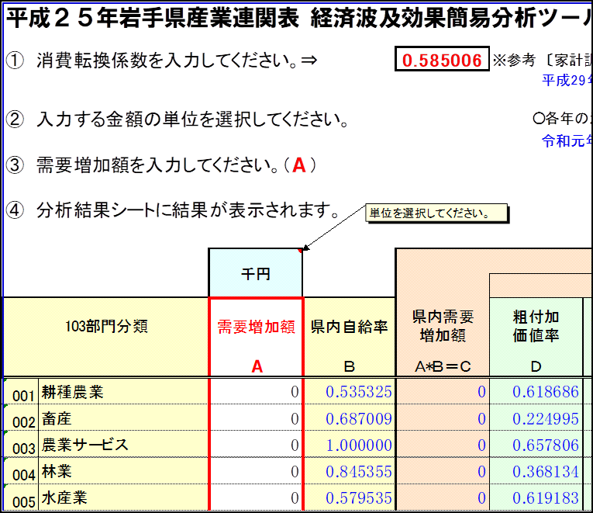
①消費転換係数を入力します。
今回の例では直近3年（平成29～令和元年）の平均「0.585006」を入力しています。
①

②

③
②金額の単位を選択します。
今回は「千円」を選択します。

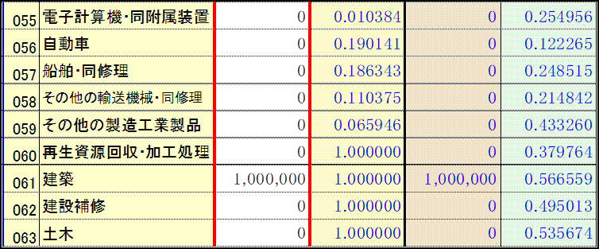

③需要増加額を入力します。
需要増加額は「10億円」なので千円単位で「1,000,000」を入力します。入力する欄は、「建築需要が発生」なので「61建築」になります。

これでデータの入力は終了です。入力すると同時に自動で「経済波及効果」が計算されます。

４．分析結果を見てみましょう
それでは分析した結果を見てみましょう。『分析結果』シートを選択してください。

①
図５ 『分析結果』シート
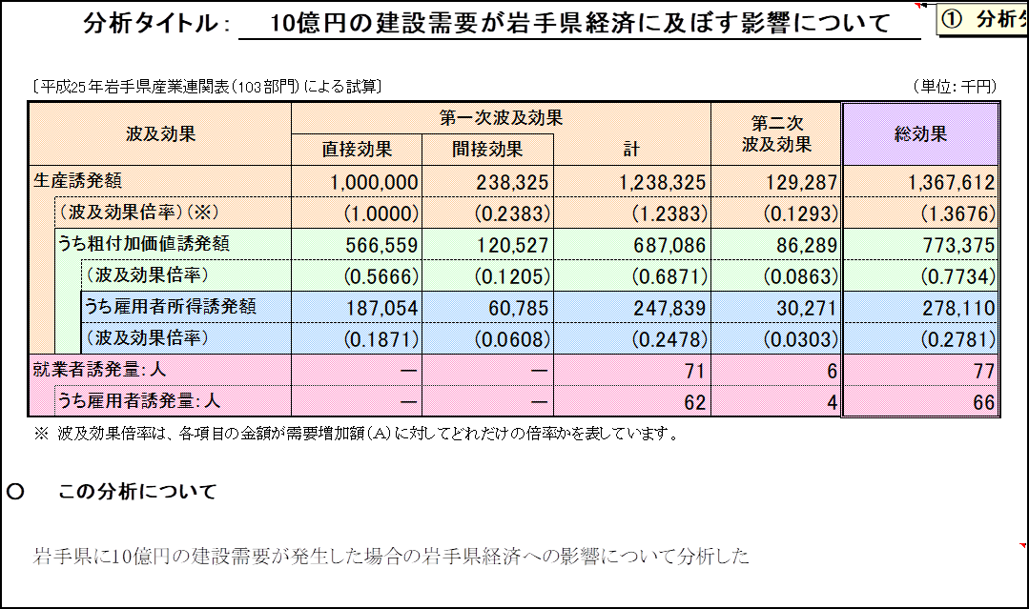

②

図５のように、計算結果が表示されます。仕上げとして「分析タイトル（①）」と「この分析について
（②）」の説明を入力することができます。それぞれ、どういった分析を行ったか分かるように入力す
れば分析結果の完成です。今回の例で分析した結果、岩手県経済には約13.6億円（1,367,612千
円）の「経済波及効果」があることが分かりました。

なお、『分析結果』シートには他にも「結果の読み方（図６）」、波及の流れを図で説明する「フロー
チャート（図７）」及び簡易分析ツールで使われている「用語等の説明（図８）」もありますので、分析
結果を利用する際に活用してください。

図６ 結果の読み方

図７ フローチャート
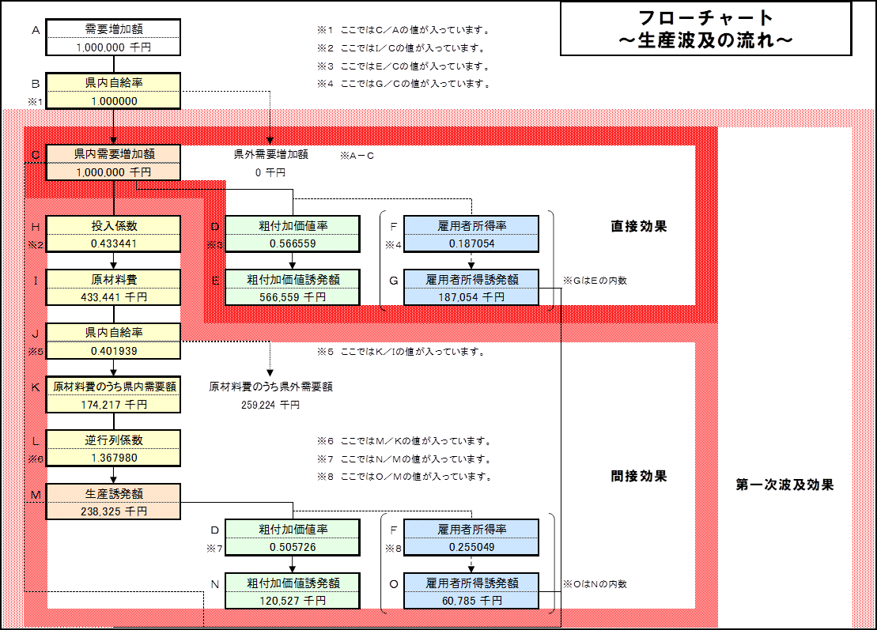

図８ 用語等の説明

